Informe Infográfico
INFORME FACEBOOK - FORMATO INFOGRÁFICO

 | COMUNIDAD |  |  |  | TIPOLOGÍA DE PUBLICACIONES

 | 0 | 8
 | 0 | 3
 | 0 | 20
 | 0
 |  | 4
 | 5,405 | 1,240 |  |  | Texto | 8
 |  |  |  |  | Enlace | 3
 | Fans | Nuevos fans |  |  | Foto | 20
 |  |  |  |  | Vídeo
450 |  | 35 |  |  |  | 4

 |  |  |  |  | 35
Personas hablando de esto |  | Publicaciones

45 | Reportes de SPAM | 15 | Nuevos no fans |  |  |  | FUENTE DE NUEVOS ME GUSTA

 |  |  |  |  | 145 |  | 203 | 102
 |  |  |  |  | Recomendaciones |  | Página & Posts | Móvil

ENGAGEMENT - INTERACCIÓN |  |  |  | Este mes [Octubre] |  |  |  | 15

Me gusta |  |  |  | 450
Comentarios |  |  |  | 180
Compartir |  |  |  | 250
Mensajes muro |  |  |  | 19
Clics publicaciones |  |  |  | 13
450
me gusta
Me gusta |  | 450
Comentarios |  | 180
Compartir |  | 250
Mensajes muro |  | 19
Clics publicaciones |  | 13

TOTAL EGANGEMENT |  | 899

 | TOP PAÍSES |  |  |  | ALCANCE

145 | 203 | 102 |  |  | 125,350 |  |  | 35
España | México | Colombia |  |  | Alacance publicaciones |  |  | Publicaciones
 |  |  |  |  | 1,350 |  |  | 196
 | PUBLICACIÓN MÁS EFECTIVA |  |  |  | Visitas timeline página de fans |  |  | Visitas Pestañas
 |  |  |  |  | vilmanunez.com |  | Google | Twitter
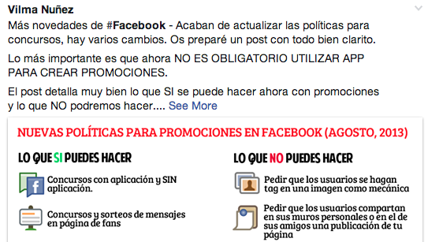 |  |  |  |  | TOP 3 - Fuentes de tráfico

 |  |  |  |  | CONCLUSIONES

20 | 8 | 12
Me gusta | Comentarios | Compartir

